ALI
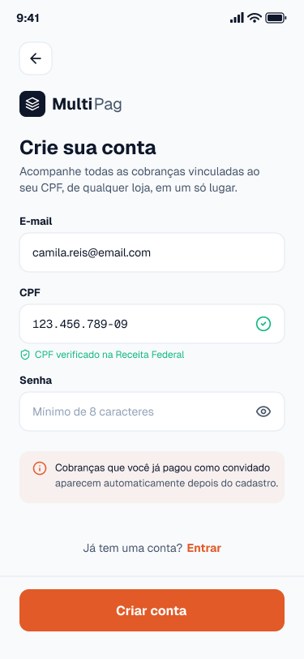
Nome | Itens de Dados Referenciais | Registros Lógicos | Complexidade | Tamanho (FP) | Imagem da Tela
Conta do Cliente (Tela Cadastro do Cliente) | E-mail; CPF; Senha (hash); Data de criação; | Cliente | Simples | 7 | (Imagem 1)
Saque (Tela Solicitar Saque) | Valor; Chave Pix; Status; Data da solicitação; Data de conclusão; | Saque | Simples | 7 | (Imagem 2) | Imagem 1

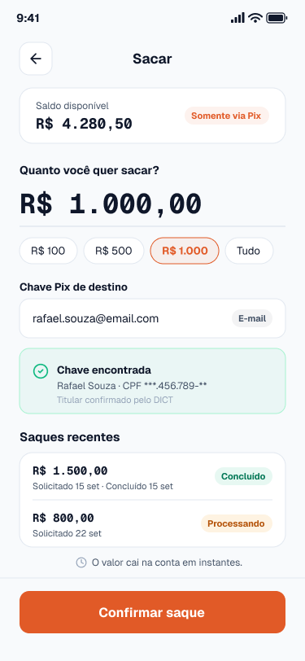
 |  |  |  |  |  | Imagem 2

AIE
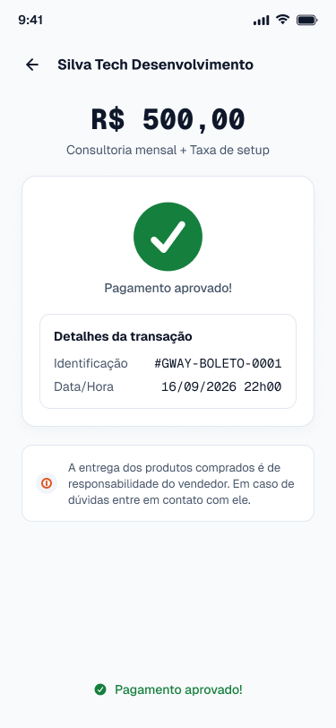
Nome | Itens de Dados Referenciais | Registros Lógicos | Complexidade | Tamanho (FP) | Imagem da Tela
Confirmação de Boleto (Tela Retorno do Pagamento Boleto) | Identificador da transação externa; Status da confirmação; Data e hora da confirmação; | Confirmação de boleto | Simples | 5 | (Imagem 1)
Diretório de Chaves Pix, DICT (Tela Solicitar Saque) | Chave Pix; Tipo da chave; Nome do titular; CPF do titular (mascarado); Situação da chave; | Chave Pix (DICT) | Simples | 5 | (Imagem 2) | Imagem 1

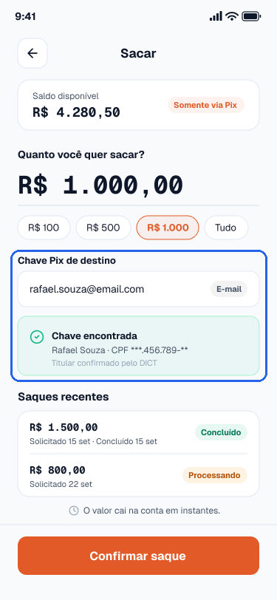
 |  |  |  |  |  | Imagem 2

EE
Nome | Quantidade de arquivos referenciados | Quantidade de itens de dados referenciados | Complexidade | Tamanho (FP) | Imagem da Tela
Incluir conta de cliente (Tela Cadastro do Cliente) | ALI Cliente; ALI Cobrança; AIE Consulta de CPF; | 4 (campos de entrada: e-mail, CPF, senha, confirmação da senha); 1 (mensagem de retorno ao usuário); | Complexo | 6 | (Imagem 1)
Alterar conta de cliente (Tela Minha Conta) | ALI Cliente; | 3 (campos de entrada: e-mail, senha atual, nova senha); 1 (mensagem de retorno ao usuário); | Simples | 3 | (Imagem 2) | Imagem 1
Excluir conta de cliente (Tela Excluir Conta do Cliente) | ALI Cliente; ALI Cobrança; | 2 (campos de entrada: senha de confirmação, confirmação da exclusão); 1 (mensagem de retorno ao usuário); | Simples | 3 | (Imagem 3)
Solicitar saque via Pix (Tela Solicitar Saque) | ALI Saque; ALI Business; ALI Movimentação; AIE DICT de chaves Pix; | 2 (campos de entrada: valor, chave Pix); 1 (mensagem de retorno ao usuário); | Moderado | 4 | (Imagem 4)
Contribuição Para EE
Fiquei responsável pelas Entradas Externas de Incluir conta de cliente, Alterar conta de cliente, Excluir conta de cliente e Solicitar saque via Pix. Identifiquei os ALIs e AIEs que cada transação usa, contei os itens de dados e defini a complexidade e o tamanho de cada uma.

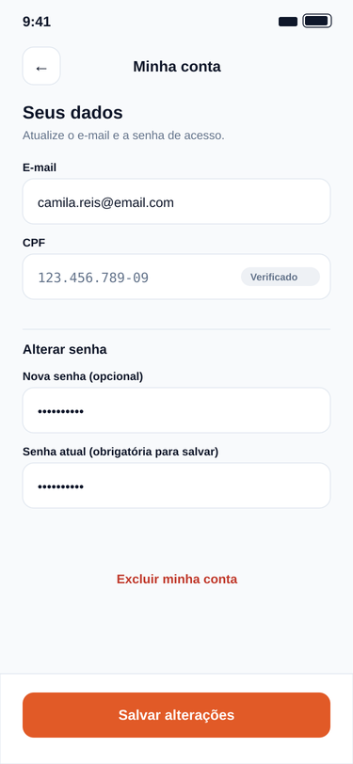
 |  |  |  |  |  | Imagem 2

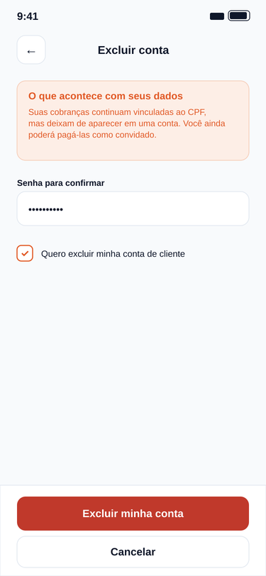
 |  |  |  |  |  | Imagem 3

 |  |  |  |  |  | Imagem 4

SE
Nome | Quantidade de arquivos referenciados | Quantidade de itens de dados referenciados | Complexidade | Tamanho (FP) | Explicação | Imagem da Tela
Listar cobranças do cliente com totais (Tela Minhas Cobranças) | ALI Cliente; ALI Cobrança; ALI Pagamento; ALI Business; | 2 (filtros: CPF do cliente, filtro de status); 7 (colunas da listagem: nome do business, descrição, valor, status, data de criação, data do pagamento, método utilizado); 3 (totais calculados: total pago, total pendente, quantidade de cobranças); | Complexo | 7 | O total pago, o total pendente e a quantidade de cobranças resultam de somas e contagens sobre as cobranças e os pagamentos do cliente. Esses números são derivados e não ficam gravados. | (Imagem 1)
Emitir comprovante de saque (Tela Comprovante de Saque) | ALI Saque; ALI Business; | 7 (dados do saque e do business: código, valor, chave Pix, status, data e hora da solicitação, data de conclusão, nome do business); 2 (saldos calculados: saldo anterior e saldo posterior); | Moderado | 5 | Os saldos anterior e posterior ao saque são calculados a partir do saldo atual do business e do valor sacado, e o arquivo do comprovante é gerado pelo sistema. Ambos são dados derivados. | (Imagem 2)
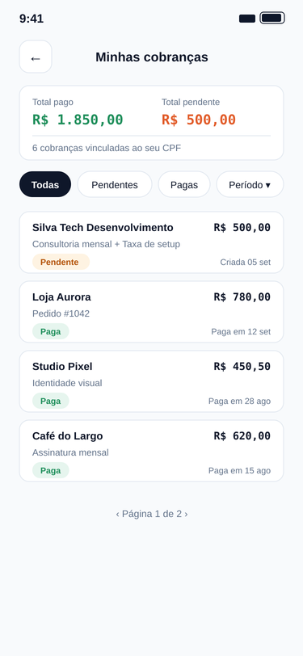
 |  |  |  |  |  |  | Imagem 1

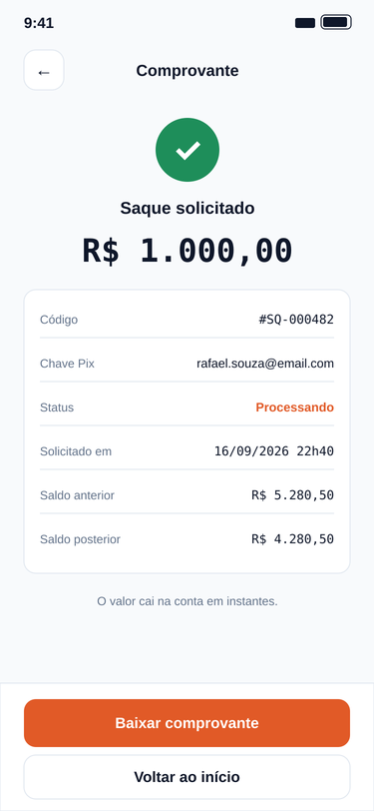
 |  |  |  |  |  |  | Imagem 2

CE
Nome | Entrada Quantidade Arquivos Referenciados | Entrada Quantidade de itens de dados referenciados | Complexidade Entrada | Tamanho Entrada (FP) | Saída Quantidade Arquivos Referenciados | Saída Quantidade de itens de dados referenciados | Complexidade Saída | Tamanho Saída (FP) | Tamanho Final (FP) | Imagem
Validar chave Pix de destino (Tela Solicitar Saque) | AIE DICT de chaves Pix; | Chave Pix; | Simples | 3 | AIE DICT de chaves Pix; | Tipo da chave; Nome do titular; CPF do titular (mascarado); Situação da chave; | Simples | 3 | 3 | (Imagem 1) | Imagem 1
Listar saques recentes (Tela Solicitar Saque) | ALI Saque; | Página; | Simples | 3 | ALI Saque; | Valor do saque; Data da solicitação; Data de conclusão; Status do saque; | Simples | 3 | 3 | (Imagem 2)

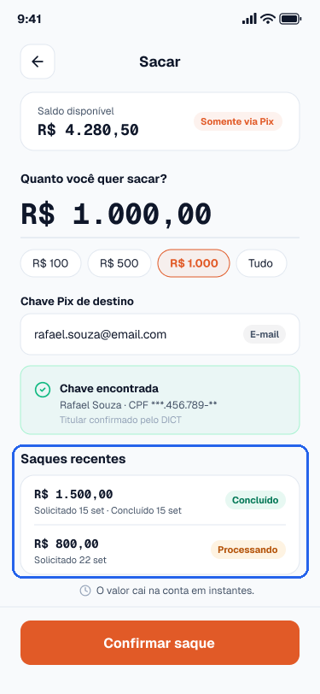
 |  |  |  |  |  |  |  |  |  |  | Imagem 2

